상품제안서
따봉_왕헤더캡_페리오/칫솔치약세트 | 상품코드: F23651

 |  |  |  |  |  |  | 02-412-0044 | www.easy1.co.kr
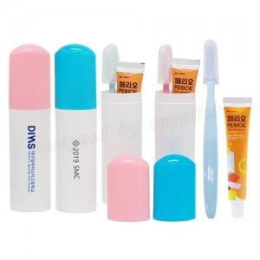

【상세/제작정보】

【인쇄/포장옵션】 | 실크, 풀칼라 / 포장지포장

【공급단가】 | 수량 | 300~ | 500~ | 1,000~ | 3,000~ | 5,000~
*VAT별도 | 단가 | 2,490원 | 2,400원 | 2,310원 | 2,220원 | 2,160원

【상품 URL】 | https://dev.easy1.co.kr:443/src/goods_detail.php?gdno=23651

